t-근접성실습
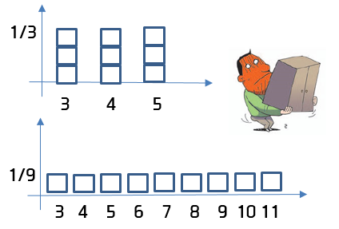
EMD는 위의 히스토그램을 아래의 히스토그램으로 바꾸는데 필요한 일의 량이다.
전체 연봉 데이터 | Q = {3k,4k,5k,6k,7k,8k,9k,10k,11k}
첫번째 동질그룹 | P1 = {3k,4k,5k}
두번째 동질그룹 | P2 = {6k,8k,11k}

1. 첫번째 동질그룹의 t 근접성 측정 | P1 |  |  |  | Q
 | 3k-1 | 4k-1 | 5k-1
 | 3k-2 | 4k-2 | 5k-2
 | 3k-3 | 4k-3 | 5k-3 |  | 3k-1 | 3k-2 | 3k-3 | 4k-1 | 4k-2 | 4k-3 | 5k-1 | 5k-2 | 5k-3
 | 3k | 4k | 5k |  | 3k | 4k | 5k | 6k | 7k | 8k | 9k | 10k | 11k
 |  |  |  | 이동 거리 수 | 0 | 1 | 2 | 2 | 3 | 4 | 4 | 5 | 6
 |  |  |  | 이동 거리 합 | 27
 |  |  |  | 이동한 인자수 | 8
 |  |  |  | 이동 평균 | 3.4
 |  |  |  | 1/9 무게로 이동한 일의 양 | 0.375

2. 첫번째 동질그룹의 t 근접성 측정 | P2 |  |  |  | Q
 | 6k-1 | 8k-1 | 11k-1
 | 6k-2 | 8k-2 | 11k-2
 | 6k-3 | 8k-3 | 11k-3 |  | 6k-3 | 6k-2 | 6k-1 | 8k-3 | 8k-2 | 8k-1 | 11k-3 | 11k-2 | 11k-1
 | 6k | 8k | 11k |  | 3k | 4k | 5k | 6k | 7k | 8k | 9k | 10k | 11k
 |  |  |  | 이동 거리 수 | 3 | 2 | 1 | 2 | 1 | 0 | 2 | 1 | 0
 |  |  |  | 이동 거리 합 | 12
 |  |  |  | 이동한 인자수 | 8
 |  |  |  | 이동 평균 | 1.5
 |  |  |  | 1/9 무게로 이동한 일의 양 | 0.167

